Erläuterung
Erläuterungen zur Personalkostenhochrechnung
Allgemeine Hinweise zur Verwendung
Dieses Tool ermöglicht Ihnen die Prognose der zu erwartenden Personalkosten für Ihren Drittmittelantrag. Bitte verwenden Sie die Kalkulation für NN-Personal und/oder nicht bereits an der Universität Hamburg beschäftigte Mitarbeiter*innen. Wenn Sie planen, bereits an der UHH beschäftigtes Personal in Ihrem Projekt einzusetzen, wenden Sie sich für eine genauere Hochrechnung der Personalkosten bitte an das Referat 75 (Mittelgeber DFG, EU, BUND, DAAD, FHH) / Referat 74 Team 745 (Wirtschaftliche und Stiftungsprojekte). Achten Sie bitte darauf, stets die aktuellste Version dieses Tools zu verwenden, da wir bestrebt sind, Änderungen (bspw. tarifvertraglich bedingt) regelmäßig einzupflegen. Selbstverständlich steht Ihnen das Referat 75 (Mittelgeber DFG, EU, BUND, DAAD, FHH) / Referat 74 Team 745 (Wirtschaftliche und Stiftungsprojekte) jederzeit für Fragen rund um Ihre Personalkostenkalkulation zur Verfügung.
Für welche Arten von Beschäftigten können Kostenhochrechnungen erstellt werden?
Grundsätzlich können Personalkosten für Tarifpersonal einerseits sowie Studentische Hilfskräfte, Wissenschaftliche Hilfskräfte und Tutor*innen andererseits berechnet werden. Bitte verwenden Sie zur Eingabe der Beschäftigten- und Projektdaten die grün hinterlegten Tabellenblätter.
Werden mittelgeberspezifische Besonderheiten berücksichtigt?
Letztlich entscheidend für Ihre Zuwendung zur Deckung der projektspezifischen Personalkosten sind die mittelgeberspezifischen Regeln. Das Tool berechnet grundsätzlich die Arbeitgeber-Brutto-Kosten für das eingegebene Personal. Dies entspricht oft, aber nicht immer derjenigen Zuwendung, die für die projektspezifischen Personalkosten beantragt werden darf. Die DFG bspw. verwendet Personalkategorien-spezifische Pauschalsätze, für ZIM-Projekte gelten Arbeitnehmer-Brutto-Stundensätze. Bitte wenden Sie sich an das Referat 75 (Mittelgeber DFG, EU, BUND, DAAD, FHH) / Referat 74 Team 745 (Wirtschaftliche und Stiftungsprojekte) im Falle von abweichenden Personalkostenberechnungen.
Für Projekte, die von Bundesministerien gefördert werden (z. B. BMFTR) gilt: Die Eingaben für das Tarifpersonal nehmen Sie wie beschrieben im grün hinterlegten Tabellenblatt vor. Die Ergebnisse, also die zu beantragenden Personalkosten, werden Ihnen im Tabellenblatt "PKHR_für_AZA(P)" angezeigt. Für Bund-Projekte dürfen in der Regel bspw. keine kalkulatorischen Tariferhöhungen (also voraussichtliche, der Höhe nach noch nicht feststehende Tarifabschlüsse in der Zukunft) berücksichtigt werden. Wenn Sie also den entsprechenden Haken im blauen Eingabeblatt nicht setzen (anklicken), wird dieses in die Berechnung nicht übernommen. Sie können dann die Diskrepanz zwischen beantragten und voraussichtlich entstehenden Personalkosten erkennen. Zudem berücksichtigt das AZA-Ergebnisblatt weitere mittelgeberspezifische Besonderheiten (z. B. zur Umlage der Jahressonderzahlung auf die Monate) und zeigt die Kostenkomponenten so an, wie sie im AZA-Formular abgefragt werden. Dadruch können leichte Rundungsdifferenzen entsehen, daher kann die Summe im Tabellenblatt PKHR_für_AZA(P) leicht von der Summe im Tabellenblatt PKHR_für_Tarifpersonal abweichen.

PKHR_für_SHK_WHK_TUT
Hinweis zu Wissenschaftlichen Hilfskräften und Akademischen Tutor:innen:
Die Anpassung der Stunden-/SWS-Sätze für das Sommersemester stand zum Zeitpunkt der Aktualisierung noch nicht fest. Daher wurde der Stundensatz für 2027 manuell geändert. Der WHK-Satz wurde analog zum SHK-Satz im Jahr 2027 um 4,6 % erhöht. Die SWS-Sätze für Akademische Tutor:innen wurden in den Jahren 2027 um 3 % angepasst.

Personalkostenhochrechnung für SHK/WHK/ TUT*
Stand: 20.05.2026 (BITTE AKTUELLE VERSION NUTZEN - ZURZEIT VERSION V05)

Bitte nur die roten Felder (PFLICHTFELDER) und die blauen Felder (KANNFELDER) ausfüllen!
Erstellungsdatum: |  |  |  |  |  | Personenanzahl
Projekt:
Finanzierungsart (Landesmittel/ Drittmittel): | Bitte auswählen
Beschäftigungszeitraum (max. 6 Jahre): | von | bis
 |  |  |  | Berechnung Wochenstunden in Monatsstunden (SHK/WHK)
SHK/WHK/TUT | Bitte auswählen |  |  | Wochenstunden | Wochenfaktor | Monatsstunden
Kalkulatorische Tariferhöhung1) | Ja |  |  | 1 | 4.34800 | 4
Std. pro Monat |  |  |  | Zeitberechnungen bei der Lohnabrechnung (lohn-info.de)
1) Ab dem 01.04.2028 wird mit einer jährlichen kalkulatorischen Tariferhöhung in Höhe von 3 % gerechnet.

Jahr | Monate | Std/ SWS | Arbeitnehmerbrutto | Arbeitgeberanteil | Landesunfallkasse | Gesamt | Anzahl | Gesamt
1900 | #NUM! | 0 | #N/A | #N/A | #N/A | #N/A | #N/A | #N/A
1901 | 0 | 0 | 0.00 | 0.00 | 0.00 | 0.00 | 0 | 0.00
1902 | 0 | 0 | 0.00 | 0.00 | 0.00 | 0.00 | 0 | 0.00
1903 | 0 | 0 | 0.00 | 0.00 | 0.00 | 0.00 | 0 | 0.00
1904 | 0 | 0 | 0.00 | 0.00 | 0.00 | 0.00 | 0 | 0.00
1905 | 0 | 0 | 0.00 | 0.00 | 0.00 | 0.00 | 0 | 0.00
Gesamt | #NUM! |  | #N/A | #N/A | #N/A | #N/A | #N/A | #N/A
*Alle Angaben ohne Gewähr! Bitte beachten Sie, dass die errechneten Beträge (Plan-Werte) von den tatsächlichen Werten (IST-Werte) abweichen können.

PKHR_für_AZA(P)
Personalkostenhochrechnung (PKHR) für AZA(P) Anträge (z. B. BMBF-Projekte)*
Stand: 20.05.2026 (BITTE AKTUELLE VERSION NUTZEN - ZURZEIT VERSION V05)

Erstellungsdatum: |  |  |  |  | Personenanzahl
Projekt: |  |  |  |  | 0
Beschäftigungszeitraum: | von | bis
Hinweis:
Die Hochrechnung für AZA(P)-Anträge kann von der PKHR für Tarifpersonal abweichen. Der Grund hierfür ist die monatliche Ermittlung der JSZ zuzüglich des Arbeitgeberanteils, insbesondere bei Hochrechnungen, die nicht über das ganze Jahr erfolgen. In der Regel fällt diese Hochrechnung dann etwas geringer aus.
 | 0 | 0
Entgeltgruppe: | Bitte auswählen
Stufe: | Bitte auswählen
Nächster Stufenaufstieg: | #VALUE!
Kalkulatorische Tariferhöhung1) | Ja
Stellenanteil in %: | 0.00%
2) Der derzeitige Tarifvertrag gilt bis zum 31.01.2028! Ab dem 01.02.2028 wird, falls angegeben, mit einer jährlichen kalkulatorischen Tariferhöhung in Höhe von 3 % gerechnet.

Jahr | Monate | Monatssatz | monatl. Zuschläge | Monatssätze gesamt | Zuschläge (JSZ) gesamt | gesamt | Anzahl | Gesamt
1900 | #NUM! | 0.00 | #N/A | #NUM! | #NUM! | #NUM! | #NUM! | #NUM!
1901 | 0 | 0.00 | #N/A | 0.00 | #N/A | #N/A | #N/A | #N/A
1902 | 0 | 0.00 | #N/A | 0.00 | #N/A | #N/A | #N/A | #N/A
1903 | 0 | 0.00 | #N/A | 0.00 | #N/A | #N/A | #N/A | #N/A
1904 | 0 | 0.00 | #N/A | 0.00 | #N/A | #N/A | #N/A | #N/A
1905 | 0 | 0.00 | #N/A | 0.00 | #N/A | #N/A | #N/A | #N/A
Gesamt | #NUM! |  |  | #NUM! | #NUM! | #NUM! | #NUM! | #NUM!

*Alle Angaben ohne Gewähr!

Berechnungsgrundlagen
TVL-Beschäftigte | SHK/WHK/TUT | Kalkutorische Erhöhung

Öffentlicher-Dienst.Info - TV-L - Tarifrunde 2025 | https://www.kus.uni-hamburg.de/themen/personalservice/personaleinstellung -weiterbeschaeftigung/shk-tutoren-studierende-angestellte.html | Auszug aus Präsidiumsbeschluss
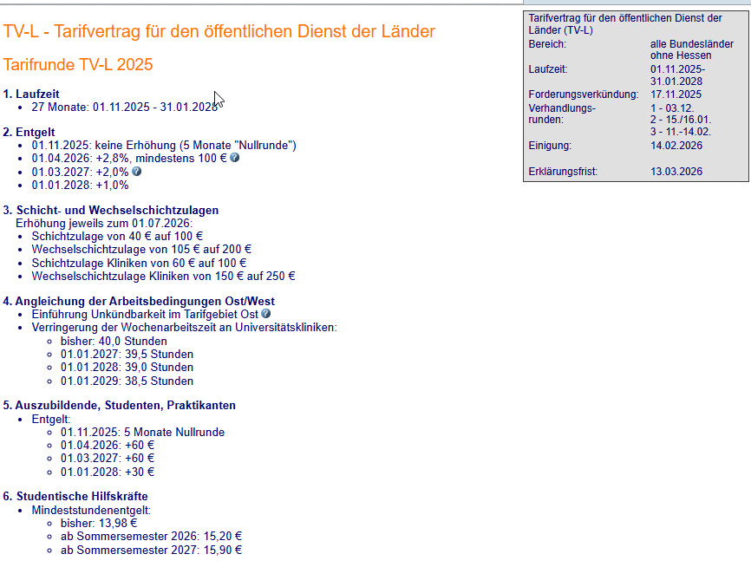
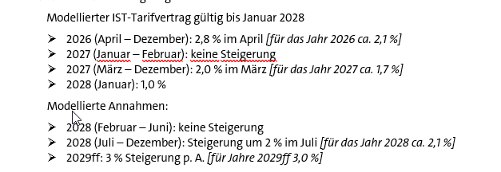
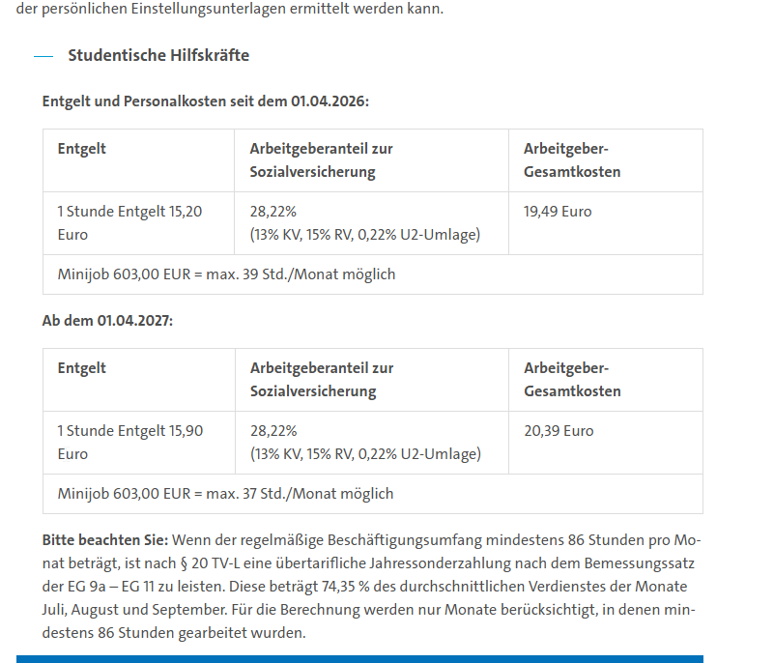

Öffentlicher-Dienst.Info - Tarifvertrag über eine einmalige Corona-Sonderzahlung (oeffentlicher-dienst.info)

Öffentlicher-Dienst.Info - TV-L - Tarifrunde 2019 (oeffentlicher-dienst.info)
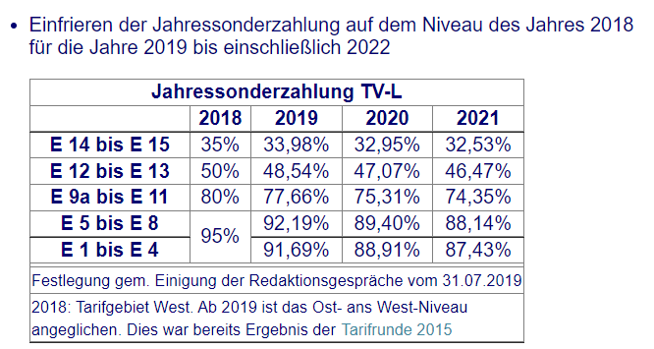

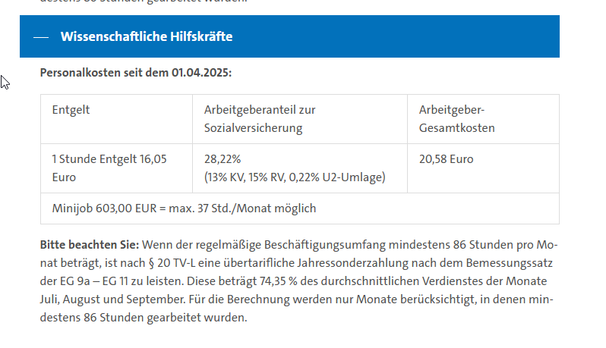

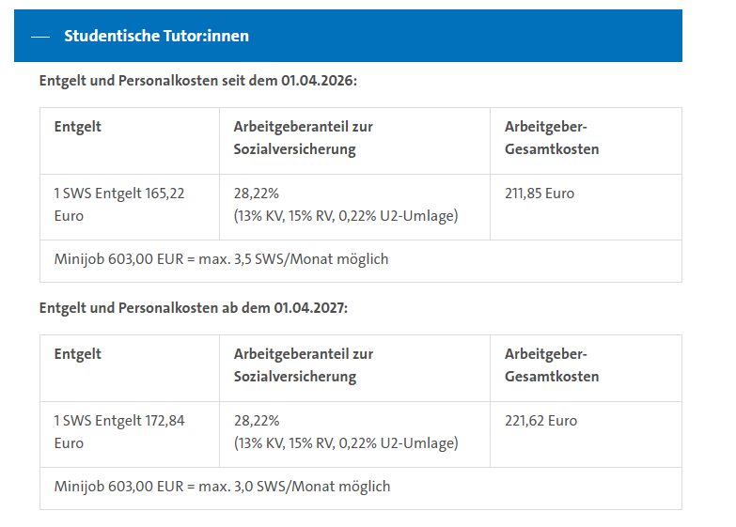
beitragstabelle-2026-data.pdf
https://www.lohn-info.de/sozialversicherungsbeitraege2026.html
Beitragsberechnung - Sozialversicherungsbeiträge (lohn-info.de)
Umlagesätze U2: Liste nach Krankenkassen - Krankenkassen.de
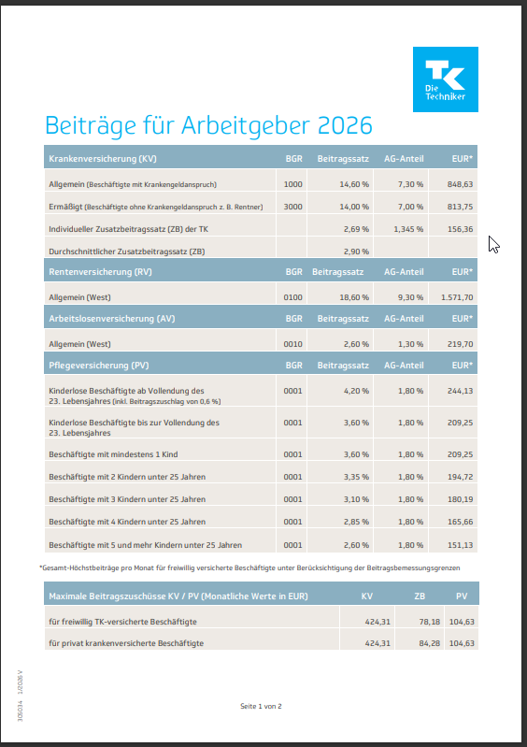

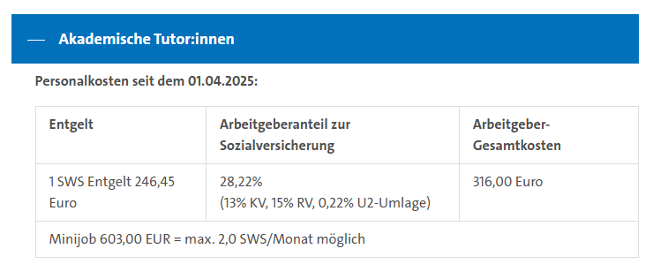

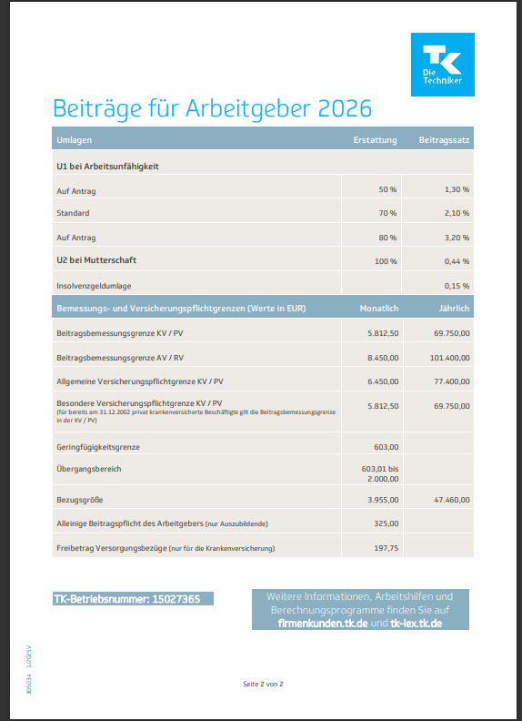

 | Öffentlicher-Dienst.Info - TV-L - Tarifrunde 2025

Beitrag zur Landesunfallkasse
Auszug: Schreiben der Finanzbehörde vom 13.04.2026

